利用規約
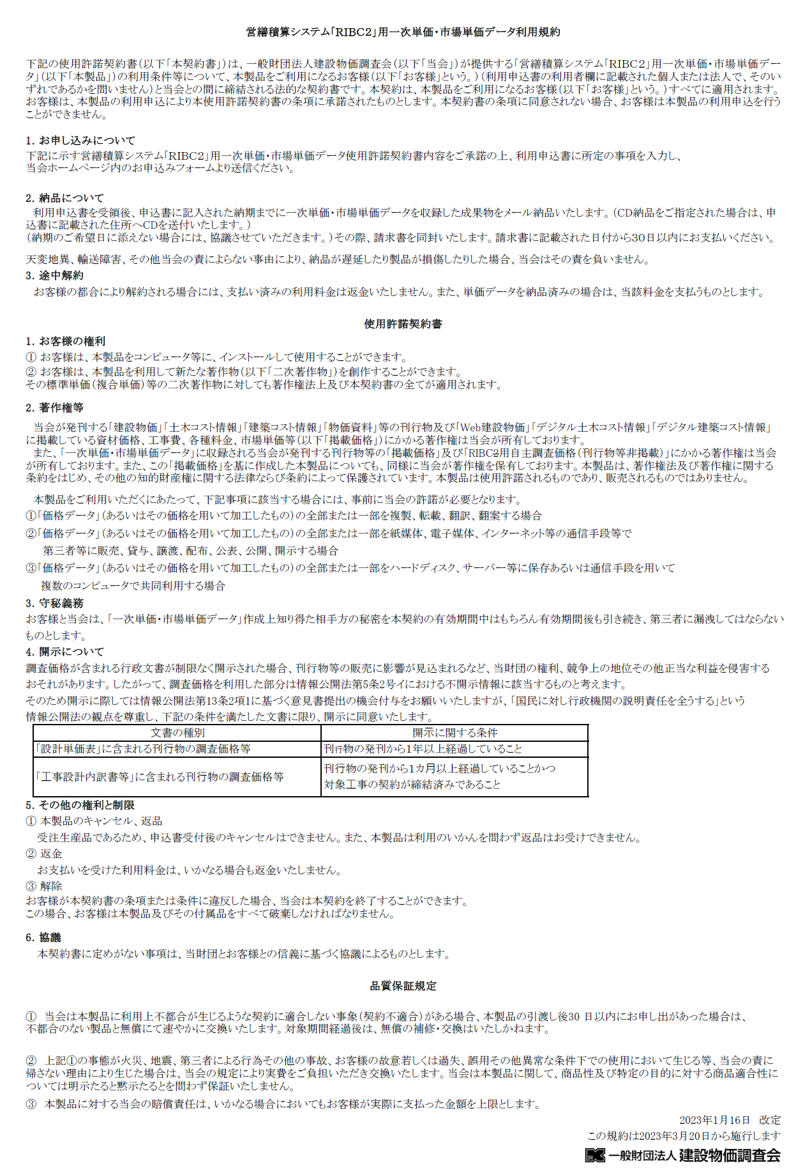

申込書
「営繕積算システム「RIBC2」用一次単価・市場単価データ」利用申込書

 |  | 1.ご記入いただいた内容は成果物の作成に関するお問い合わせおよび納品のほか、「建設物価」「Web建設物価」等の
 |  | 掲載品目変更情報等の提供に利用します。
 |  | 2.メール納品を希望される場合は必ず事前に受信テストを実施願います。 |  |  |  |  |  |  |  | 【受信テストはこちら】
上記事項に同意する
 |  | 3.「（営繕積算システム「RIBC2」用一次単価・市場単価データ）利用規約」 |  |  |  |  |  |  | に同意します。
 |  |  |  | FALSE

顧客コード |  |  |  |  |  |  |  |  |  |  | 申込日

①お客様情報
申込者（請求先）
フリガナ |  |  |  |  |  | フリガナ |  |  |  | 電話番号
申込機関名 |  |  |  |  |  | 部署名 |  |  |  | FAX
所在地
ご担当者名 |  |  |  |  |  | ご担当者メールアドレス
送付先 |  |  |  | ※請求先と異なる場合は記入必須 |  |  |  | FALSE
フリガナ |  |  |  |  |  | フリガナ |  |  |  | 電話番号
機関名 |  |  |  |  |  | 部署名 |  |  |  | FAX
所在地
ご担当者名 |  |  |  |  |  | ご担当者メールアドレス
利用者 |  |  |  | ※請求先/送付先と異なる場合は記入必須 |  |  |  | FALSE
フリガナ |  |  |  |  |  | フリガナ |  |  |  | 電話番号
機関名 |  |  |  |  |  | 部署名 |  |  |  | FAX
所在地
ご担当者名 |  |  |  |  |  | ご担当者メールアドレス

②お申込み月号と納品日
申込内容
新規/継続 | スポット/定期 |  | RIBC_ID
継続 | 定期

開始年月号
2025年 | 4月号
一次単価データ |  | 4月号 | 5月号 | 6月号 | 7月号 | 8月号 | 9月号 | 10月号 | 11月号 | 12月号 | 1月号 | 2月号 | 3月号

市場単価データ |  | 春号 |  |  | 夏号 |  |  | 秋号 |  |  | 冬号

オプション | 無
納品日 | 標準(作成次第)
納品方法 | メール納品 | ※成果物をCD納品する場合は、3,300円/回（税込）が別途必要となります
・標準納品日 について | ・最新号は25日以降の納品となります（土日祝日の場合、翌営業日での納品となります）
 | ・初回納品は申込日から約10営業日となります ※オプション品目の提供がある場合別途ご相談ください
・市場単価データには、建築工事市場単価方式と建築工事単位施工単価方式［2026年1月（冬）号より］が収録されています
 |  | ※掲載価格の地区表示については建設物価 本誌の見方15をご参照ください
③データ作成条件 |  | ※生コン,骨材,AS混合物の都市情報は建設物価 81,125,207頁,巻末の掲載都市一覧をご参照ください【都市名の「*」はWeb建設物価にのみ掲載された都市になります】。
共通 | 一次単価 |  |  |  |  |  |  |  |  |  |  | 市場単価
都道府県 | 生コン採用 都市名 （ﾃﾞﾌｫﾙﾄﾌｧｲﾙ名） | 指定する場合のファイル名 |  | 都市採用順位 |  |  |  |  |  | 工種 | 電気編Hz | 都市採用順位 ファイル名は①の都市名です。
 |  |  |  | ① | ② | ③ | ④ | ⑤ | ⑥ | 建・電・機 | 50 or 60 | ① | ② | ③

単位換算時端数処理 |  |  |  | 端数処理なし
備考
当会記入欄
10件以上の記入をしたい場合には、左欄外の[＋]をクリックしてください。
■複数回お申込みの場合の注意点について
①年度途中でデータ作成条件等を変更する場合は、希望納品日の30日前（納品日に指定がない場合は納品月の前月20日）までにご指示ください。※オプション品目の追加・変更は当会指定の書式にてご指示ください
②オプション品目でエラー・変更情報が生じた場合、都度ご担当者様へご連絡いたします。なお、仕様に変更がある場合は、通知後3営業日以内にご指示ください。
③上記①、②の期限内でご指示を頂けない場合、ご希望納品日での提供が出来かねる場合がございます。
■お支払いについて
お支払いは、銀行振込でお願いします。
請求書は、原則、納品時（納品が複数回にわたる場合は、１回目の納品時）に同封いたします。
■お申込み先
右記申込フォームよりお申し込みください。 |  |  | https://kensetu-bukka.tayori.com/f/ribc2-form/
※本製品に係る業務の一部は、株式会社建設物価サービスに委託しています
お問合せ先（メール/東日本エリア：ribc-tokyo@kensetu-bukka-s.co.jp 西日本エリア：ribc-osaka@kensetu-bukka-s.co.jp）
（一財）建設物価調査会［ 販売業務代行（株）建設物価サービス TEL：03-3663-8711（9：00～17：00 土日祝除く）］

